Exercise A
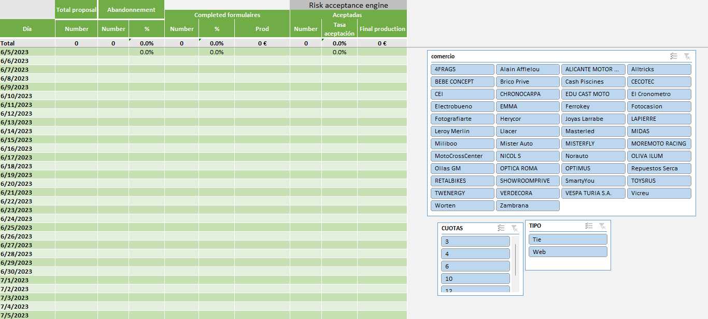
Using the original data of a financial company, develop an excel report for monitoring the acceptance ratio of a product
We want to know how many of the initial proposals are finally converted in new clients. Clients can abandon in the middle of the process or be rejected by the risk acceptance engine
Use one or more pivot tables and combine it with formulas to perform a daily report. Pivot Tables serve to aggregate and make calculations, and formulas to drag excel cells easily
The main indicators you must define:
 | Number of total proposals
 | Number and percentage of clients who complete the formulaires
 | Number and percentage of abandonments (Complementary to completed formularies)
 | Amount of € of the proposals which entered in the risk acceptance engine (Didn't abandoned)
 | Number and percentage of accepted proposals by the risk acceptance engine (based on those who didn't abandoned)
 | Final production (Amount of €) of accepted clients
 | Deploy some slicers to filter by company, number of installments…

Hint: use the the function Getpivotdata
Requisitos:
- Formulas
- Pivot Tables
- Dashboard
- Formatting colors
- Macro

